報名表
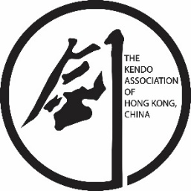 2025年12月26日 居合道古流(夢想神傳流)分享日報名表 26th December 2025 Iaido (Musō Shinden-ryū) Koryu sharing day Entry Form 主講： 鄭兆椿先生(鍊士六段)及陳國安先生(鍊士六段) Host: Cheng Tsubaki sensei (Renshi 6 Dan) & Chan Kwok On (Renshi 6 Dan)

No. | 中文/漢字姓名 Chinese/Kanji Name | 英文姓名 English Name | 性別 Gender | 段位 Dan | 道場/劍會 Dojo/Kendo Club | 講習會 Seminar
1
2
3
4
5
6
7
8
9
10
11
12
13
14
15
16
17
18
19
20
21
22
23
24
25
26
27
28
29
30
31
32
33
34
35
36

